Trang_bìa
Posts and Telecommunications Institute of Technology |  |  |  |  |  |  | Thiết kế |  | Tài liệu phát triển |  | Tên hệ thống |  |  | Website quản lý đặt vé xe khách online |  |  |  | Người tạo |  | NT.Phụng | Ngày tạo |  | 28/09/2023
 |  |  |  |  |  |  |  |  |  |  |  |  |  |  |  |  |  | Người cập nhật |  |  | Ngày cập nhật
 |  |  |  |  |  |  |  |  |  |  | Màn hình (ID) |  |  | Edit_Trip |  | Màn hình (Tên) |  | Cập nhật chuyến

 | WEBSITE QUẢN LÝ ĐẶT VÉ XE KHÁCH ONLINE Tài liệu phát triển hệ thống

 | Version 1.0

 |  |  |  |  |  |  |  |  |  | 1. Mục đích |  |  |  | 7. Giao diện màn hình
 |  |  |  |  |  |  |  |  |  | 2. Giới hạn hoạt động |  |  |  | 8. Danh sách hạng mục
 |  |  |  |  |  |  |  |  |  | 3. Giới hạn hệ thống |  |  |  | 9. Khái quát chức năng
 |  |  |  |  |  |  |  |  |  | 4. Chức năng liên quan |  |  |  | 10. Xử lý chi tiết
 |  |  |  |  |  |  |  |  |  | 5. Không bao gồm
 |  |  |  |  |  |  |  |  |  | 6. Sơ đồ

Posts and Telecommunications Institute of Technology |  |  |  |  |  |  | Thiết kế |  | Tài liệu phát triển |  | Tên hệ thống |  |  | Website quản lý đặt vé xe khách online |  |  |  | Người tạo |  | NT.Phụng | Ngày tạo |  | 28/09/2023
 |  |  |  |  |  |  |  |  |  |  |  |  |  |  |  |  |  | Người cập nhật |  |  | Ngày cập nhật
 |  |  |  |  |  |  |  |  |  |  | Màn hình (ID) |  |  | Edit_Trip |  | Màn hình (Tên) |  | Cập nhật chuyến

 | Lịch sử chỉnh sửa

 | Ver |  | Ngày cập nhật |  |  | Nội dung cập nhật |  |  |  |  |  |  |  | Người cập nhật
 |  |  |  |  |  |  |  |  |  |  |  |  |  |  | Ngày duyệt |  | Người duyệt |  | Ngày duyệt |  |  | Người duyệt
 | 1 |  | 28/09/2023 |  |  | Tạo mới |  |  |  |  |  |  |  | NT.Phụng

Posts and Telecommunications Institute of Technology |  |  |  |  |  |  | Thiết kế |  | Tài liệu phát triển |  | Tên hệ thống |  |  | Website quản lý đặt vé xe khách online |  |  |  | Người tạo |  | NT.Phụng | Ngày tạo |  | 28/09/2023
 |  |  |  |  |  |  |  |  |  |  |  |  |  |  |  |  |  | Người cập nhật |  |  | Ngày cập nhật
 |  |  |  |  |  |  |  |  |  |  | Màn hình (ID) |  |  | Edit_Trip |  | Màn hình (Tên) |  | Cập nhật chuyến

 | 1. Mục đích
 |  | - Dùng để quản lý cập nhật thông tin chuyến vào hệ thống
 |  | - Quản lý nhập tất cả các thông tin về chuyến cần cập nhật vào hệ thống

 |  | - Sau khi nhất nút hoàn tất, hệ thống sẽ kiểm tra
 |  |  | + Trường hợp phát sinh lỗi, hệ thống sẽ thông báo lỗi cho người dùng tại màn hình này.
 |  |  | + Nếu hoàn tất (cập nhật dữ liệu thành công), hệ thống sẽ thông báo và quay lại màn hình chính

 | 2. Giới hạn hoạt động
 |  | Không có

 | 3. Giới hạn hệ thống
 |  | Không có

 | 4. Chức năng liên quan
 |  | Không có

 | 5. Không bao gồm
 |  | Không có

Posts and Telecommunications Institute of Technology |  |  |  |  |  |  | Thiết kế |  | Tài liệu phát triển |  | Tên hệ thống |  |  | Website quản lý đặt vé xe khách online |  |  |  | Người tạo |  | NT.Phụng | Ngày tạo |  | 28/09/2023
 |  |  |  |  |  |  |  |  |  |  |  |  |  |  |  |  |  | Người cập nhật |  |  | Ngày cập nhật
 |  |  |  |  |  |  |  |  |  |  | Màn hình (ID) |  |  | Edit_Trip |  | Màn hình (Tên) |  | Cập nhật chuyến

Màn hình cập nhật chuyến
 | 6. Sơ đồ

Khởi động
hệ thống

Màn hình chính

Driver
Discount
Trip
Coach

 | Table

 |  |  | № | Loại | Tên |  |  |  |  |  |  | I/O | Ghi Chú
 |  |  | 1 | M | Trip |  |  | Table quản lý chuyến đi |  |  |  | I/O
 |  |  | 2 | M | Driver |  |  | Table chứa danh sách tài xế |  |  |  | I
 |  |  | 4 | M | Discount |  |  | Table chứa danh sách khuyến mãi |  |  |  | I
 |  |  | 5 | M | Coach |  |  | Table chứa danh sách xe |  |  |  | I
 |  |  | 6
 |  |  | 7
 |  |  | 8
 |  |  | 9
 |  |  | 10

 |  |  |  | ※ Loại (M: Master / T: Transaction table / Ⅰ: INI file / W: work table / V: view / S: stored procedures / L: SQL loader / F: file)

Thiết_kế
Posts and Telecommunications Institute of Technology |  |  |  |  | Thiết kế |  | Tài liệu phát triển |  |  |  |  | Tên hệ thống |  |  | Website quản lý đặt vé xe khách online |  |  |  | Người tạo | NT.Phụng | Ngày tạo | 28/09/2023
 |  |  |  |  |  |  |  |  |  |  |  |  |  |  |  |  |  |  | Người cập nhật |  | Ngày cập nhật
 |  |  |  |  |  |  |  |  |  |  |  | Màn hình (ID) |  |  | Edit_Trip |  |  | Màn hình (Tên) | Cập nhật chuyến

 | 7. Giao diện
 |  |  |  | *hình giao diện chính

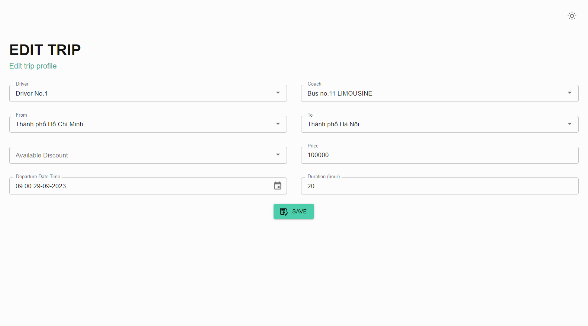

Posts and Telecommunications Institute of Technology |  |  |  |  | Thiết kế |  | Tài liệu phát triển |  |  |  |  | Tên hệ thống |  |  | Website quản lý đặt vé xe khách online |  |  |  | Người tạo | NT.Phụng | Ngày tạo | 28/09/2023
 |  |  |  |  |  |  |  |  |  |  |  |  |  |  |  |  |  |  | Người cập nhật |  | Ngày cập nhật
 |  |  |  |  |  |  |  |  |  |  |  | Màn hình (ID) |  |  | Edit_Trip |  |  | Màn hình (Tên) | Cập nhật chuyến

 | 8. Danh sách hạng mục

 |  | [Vùng hiển thị cố định]
 |  | № | Tên hạng mục |  |  | Control |  |  |  | Nội dung hiển thị |  |  |  |  |  |  |  | Ý nghĩa
 |  | 1 | Tài xế |  |  | Combobox |  |  |  | Driver |  |  |  |  |  |  |  | Mô tả nội dung nhập cho người dùng
 |  | 2 | Xe |  |  | Combobox |  |  |  | Coach |  |  |  |  |  |  |  | Mô tả nội dung nhập cho người dùng
 |  | 3 | Điểm bắt đầu |  |  | Combobox |  |  |  | From |  |  |  |  |  |  |  | Mô tả nội dung nhập cho người dùng
 |  | 4 | Điểm kết thúc |  |  | Combobox |  |  |  | To |  |  |  |  |  |  |  | Mô tả nội dung nhập cho người dùng
 |  | 5 | Khuyến mãi |  |  | Combobox |  |  |  | Discount |  |  |  |  |  |  |  | Mô tả nội dung nhập cho người dùng
 |  | 6 | Giá |  |  | TextView |  |  |  | Price |  |  |  |  |  |  |  | Mô tả nội dung nhập cho người dùng
 |  | 7 | Thời gian khởi hành |  |  | Datetime |  |  |  | Departure Date Time |  |  |  |  |  |  |  | Mô tả nội dung nhập cho người dùng

 |  | [Vùng nhập]
 |  | № | Tên hạng mục |  | Loại dữ liệu | Độ dài |  | Bắt buộc |  |  | I/O | Control |  | Format |  |  | Ghi chú
 |  | 1 | Tài xế |  | Chuỗi chữ |  |  |  | Y |  | I | Combobox
 |  | 2 | Xe |  | Chuỗi chữ |  |  |  | Y |  | I | Combobox
 |  | 3 | Điểm bắt đầu |  | Chuỗi chữ |  |  |  | Y |  | I | Combobox
 |  | 4 | Điểm kết thúc |  | Chuỗi chữ |  |  |  | Y |  | I | Combobox
 |  | 5 | Khuyến mãi |  | Chuỗi chữ |  |  |  |  |  | I | Combobox
 |  | 6 | Giá |  | Chuổi số |  |  |  | Y |  | I | TextView
 |  | 7 | Thời gian khởi hành |  | Thời gian |  |  |  | Y |  | I | TextView |  |  |  | HH:mm dd/MM/yyyy

 |  | [Vùng nút]
 |  | № | Tên hạng mục |  |  | Control |  |  |  |  |  |  | Ghi chú
 |  | 1 | Đổi tài xế |  |  | Combobox
 |  | 2 | Đổi xe |  |  | Combobox
 |  | 3 | Điểm bắt đầu |  |  | Combobox
 |  | 4 | Điểm kết thúc |  |  | Combobox
 |  | 5 | Khuyến mãi |  |  | TextView
 |  | 6 | Giá |  |  | TextView
 |  | 7 | Thời gian khởi hành |  |  | TextView
 |  | 8 | Lưu |  |  | Button

Posts and Telecommunications Institute of Technology |  |  |  |  | Thiết kế |  | Tài liệu phát triển |  |  |  |  | Tên hệ thống |  |  | Website quản lý đặt vé xe khách online |  |  |  | Người tạo | NT.Phụng | Ngày tạo | 28/09/2023
 |  |  |  |  |  |  |  |  |  |  |  |  |  |  |  |  |  |  | Người cập nhật |  | Ngày cập nhật
 |  |  |  |  |  |  |  |  |  |  |  | Màn hình (ID) |  |  | Edit_Trip |  |  | Màn hình (Tên) | Cập nhật chuyến

 | 9. Khái quát chức năng
 |  | (1) Hiển thị ban đầu
 |  |  | 1. Hiển thị màn hình ở trạng thái ban đầu

 |  | (2) Thay đổi tài xế
 |  |  | 1. Nhấn vào combobox driver để thay đổi tài xế
 |  |  | 2. Chọn tài xế cần thay đổi

 |  | (3) Thay đổi xe
 |  |  | 1. Nhấn vào combobox coach để thay đổi xe
 |  |  | 2. Chọn xe cần thay đổi

 |  | (4) Thay đổi điểm bắt đầu
 |  |  | 1. Nhấn vào combobox From để thay đổi điểm bắt đầu
 |  |  | 2. Chọn điểm bắt đầu cần thay đổi

 |  | (5) Thay đổi điểm kết thúc
 |  |  | 1. Nhấn vào combobox To để thay đổi điểm kết thúc
 |  |  | 2. Chọn điểm bắt đầu cần thay đổi

 |  | (6) Thay đổi khuyến mãi
 |  |  | 1. Nhấn vào combobox Discount để thay đổi khuyến mãi

 |  | (7) Thay đổi giá
 |  |  | 1. Nhấn vào TextView Price để thay đổi giá
 |  |  | 2. Nhập giá cần thay đổi

 |  | (8) Thay đổi thời gian khởi hành
 |  |  | 1. Nhấn vào combobox Departure Date Time để thay đổi khuyến mãi
 |  |  | 2. Chọn thời gian khởi hành cần thay đổi

Posts and Telecommunications Institute of Technology |  |  |  |  | Thiết kế |  | Tài liệu phát triển |  |  |  |  | Tên hệ thống |  |  | Tìm việc và người giúp việc |  |  |  | Người tạo | TrungNH | Ngày tạo | 2018-01-10
 |  |  |  |  |  |  |  |  |  |  |  |  |  |  |  |  |  |  | Người cập nhật |  | Ngày cập nhật
 |  |  |  |  |  |  |  |  |  |  |  | Màn hình (ID) |  |  | Edit_Trip |  |  | Màn hình (Tên) | Cập nhật chuyến

 | 10. Xử lý chi tiết
 |  | (1) Hiển thị ban đầu
 |  | (2) Thay đổi tài xế
 |  | (3) Thay đổi xe
 |  | (4) Thay đổi điểm bắt đầu
 |  | (5) Thay đổi điểm kết thúc
 |  | (6) Thay đổi khuyến mãi
 |  | (7) Thay đổi thời gian khởi hành
 |  | (8) Lưu thay đổi

Xử_lý_3
Posts and Telecommunications Institute of Technology |  |  |  | Thiết kế |  | Tài liệu phát triển | Tên hệ thống | website quản lý đặt vé xe khách online |  | Người tạo | NT.Phụng | Ngày tạo | 28/09/2023
 |  |  |  |  |  |  |  |  |  | Người cập nhật |  | Ngày cập nhật
 |  |  |  |  |  |  | Màn hình (ID) | Edit_Trip | Màn hình (Tên) | Cập nhật chuyến

 | 10. Xử lý chi tiết
 |  | (3) Thay đổi xe
 |  |  | 1. Nhấn vào combox coach để thay đổi xe
 |  |  | 2. Hiển thị ra list xe để người dùng chọn xe
 |  |  | 3. Người dùng chọn xe cần thay đổi

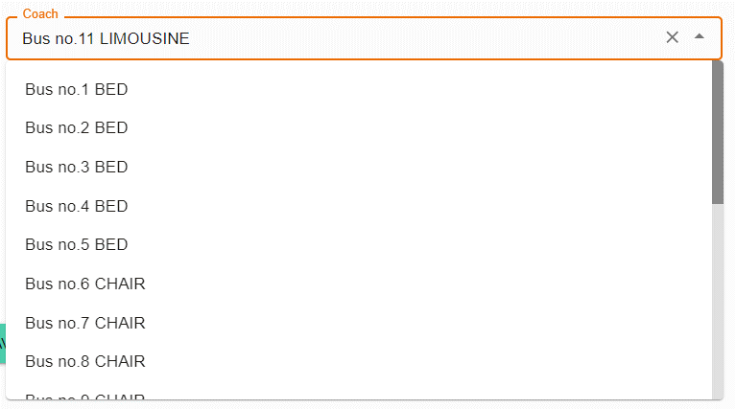

 |  |  |  |  | Giao diện minh hoạ

Xử_lý_4
Posts and Telecommunications Institute of Technology |  |  |  | Thiết kế |  | Tài liệu phát triển | Tên hệ thống | website quản lý đặt vé xe khách online |  | Người tạo | NT.Phụng | Ngày tạo | 28/09/2023
 |  |  |  |  |  |  |  |  |  | Người cập nhật |  | Ngày cập nhật
 |  |  |  |  |  |  | Màn hình (ID) | Edit_Trip | Màn hình (Tên) | Cập nhật chuyến

 | 10. Xử lý chi tiết
 |  | (4) Thay đổi điểm bắt đầu
 |  |  | 1. Nhấn vào combox from để thay đổi điểm bắt đầu
 |  |  | 2. Hiển thị ra list điểm bắt đầu để người dùng chọn
 |  |  | 3. Người dùng chọn điểm bắt đầu cần thay đổi

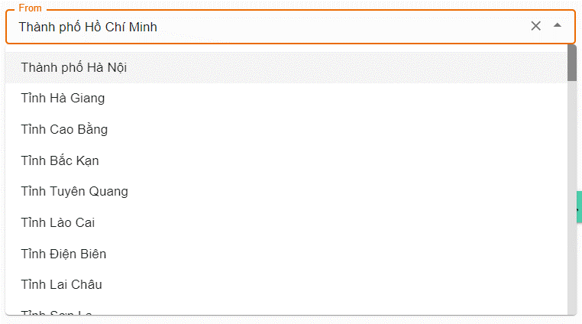

 |  |  |  |  | Giao diện minh hoạ

Xử_lý_5
Posts and Telecommunications Institute of Technology |  |  |  | Thiết kế |  | Tài liệu phát triển | Tên hệ thống | website quản lý đặt vé xe khách online |  | Người tạo | NT.Phụng | Ngày tạo | 28/09/2023
 |  |  |  |  |  |  |  |  |  | Người cập nhật |  | Ngày cập nhật
 |  |  |  |  |  |  | Màn hình (ID) | Edit_Trip | Màn hình (Tên) | Cập nhật chuyến

 | 10. Xử lý chi tiết
 |  | (5) Thay đổi điểm kết thúc
 |  |  | 1. Nhấn vào combox to để thay đổi điểm kết thúc
 |  |  | 2. Hiển thị ra list điểm kết thúc để người dùng chọn
 |  |  | 3. Người dùng chọn điểm kết thúc cần thay đổi

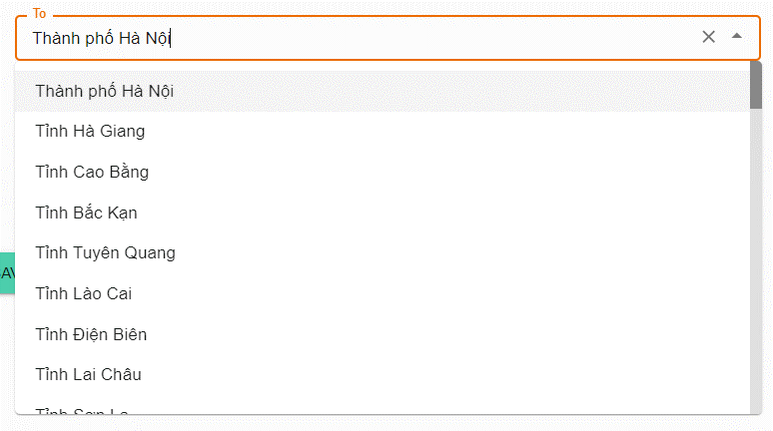

 |  |  |  |  | Giao diện minh hoạ

Xử_lý_7
Posts and Telecommunications Institute of Technology |  |  |  | Thiết kế |  | Tài liệu phát triển | Tên hệ thống | website quản lý đặt vé xe khách online |  | Người tạo | NT.Phụng | Ngày tạo | 28/09/2023
 |  |  |  |  |  |  |  |  |  | Người cập nhật |  | Ngày cập nhật
 |  |  |  |  |  |  | Màn hình (ID) | Edit_Trip | Màn hình (Tên) | Cập nhật chuyến

 | 10. Xử lý chi tiết
 |  | (7) Thay đổi thời gian khởi hành
 |  |  | 1. Nhấn vào TextView Departure Date Time để thay đổi
 |  |  | 2. Hiển thị ra thời gian để người dùng thay đổi
 |  |  | 3. Người dùng chọn thời gian cần thay đổi

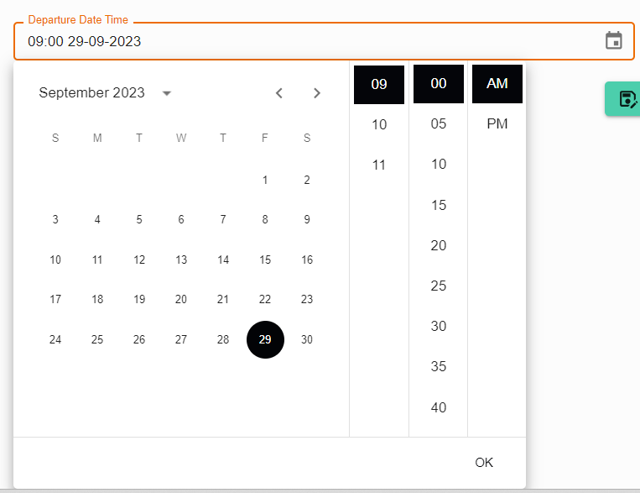

 |  |  |  |  | Giao diện minh hoạ

Xử_lý_8
Posts and Telecommunications Institute of Technology |  |  |  |  | Thiết kế |  | Tài liệu phát triển | Tên hệ thống | website quản lý đặt vé xe khách online |  | Người tạo | NT.Phụng | Ngày tạo | 28/09/2023
 |  |  |  |  |  |  |  |  |  |  | Người cập nhật |  | Ngày cập nhật
 |  |  |  |  |  |  |  | Màn hình (ID) | Edit_Trip | Màn hình (Tên) | Cập nhật chuyến

 | 10. Xử lý chi tiết
 |  | (8) Lưu thay đổi
 |  |  | 1. Nhấn vào button Save để luu thay đổi
 |  |  | 2. Xử lý check
 |  |  | 3. Nếu phát sinh lỗi sẽ thông báo tại màn hình này
 |  |  |  | Ngược lại, nếu thành công sẽ thông báo và quay lại màn hình chính

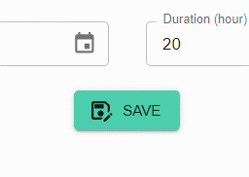

 |  |  |  |  |  | Giao diện minh hoạ

